Sheet1
XLOOKUP(lookup_value, lookup_array, return_array, [if_not_found], [match_mode], [search_mode])
XLOOKUP(查找值,查找范围,结果范围,匹配类型,查找类型)
0,精确匹配
-1,精确匹配或者找到下一个更小的值
1,精确匹配或者找到下一个更大的值
2,通配符文字匹配
1,从前往后找
-1,从后往前找
2,按照升序进行查找
-2,按照降序进行查找

Sheet2
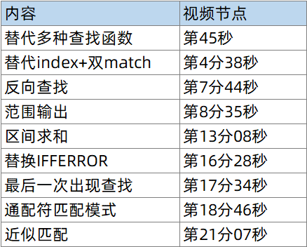

内容 | 视频节点
替代多种查找函数 | 第45秒
替代index+双match | 第4分38秒
反向查找 | 第7分44秒
范围输出 | 第8分35秒
区间求和 | 第13分08秒
替换IFFERROR | 第16分28秒
最后一次出现查找 | 第17分34秒
通配符匹配模式 | 第18分46秒
近似匹配 | 第21分07秒

